Hoja1
1.-) | va | 1000
 | nper | 9
 | interes anual | 22%
 | interes mensual | 1.83%
 | valor retiro | $ 9,689.02

2.-)
DATOS
INTERES | 2%
PAGO | 100000
N.P | 6
VALOR TRIMESTRAL | 6%
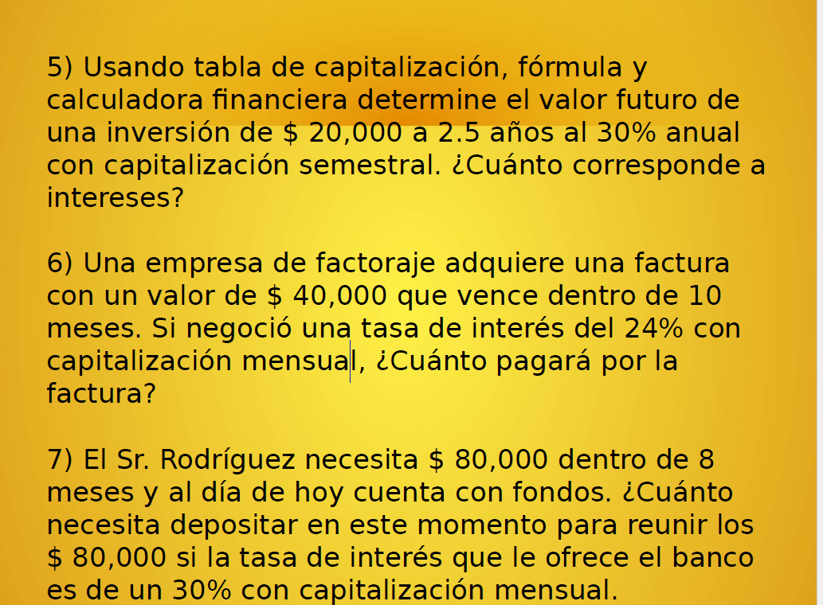
V.A | $ 491,732.43

3.-) | va | 40000
 | interes anual | 36%
 | interes trimestral | 9.00%
 | nper trimestral | 6
 | interes | 3000

4.-)
 | INTERES | 0.08
 | V.ACTUAL | 2000
 | N.P | 6
 | INTERES | $ 154.67

5.-) | DATOS
 | INTERES | 0.025
 | INVERSION | 20000
 | N.P | 5
 | VF | $ 100,000.00

6.-) | valor presente | 40000
 | nper | 10
 | tasa de interes anual | 24%
 | tasa de interes mensual | 2.00%

 | la factura pagará | $ 437,988.84

7.-) | renta?
 | nper | 8
 | valor futuro | 80000
 | tasa de interes anual | 30%
 | tasa de interes mensual | 2.5%

 | debe depositAR | 65659.73

8.-)
PAGO= | 2000
NPE= | 12
VA= | 2699.38
INTERES A= | 157021.3381

9.-)
PAGO= | 1600
NPE= | 40

INTERES A | 0.28
INTERESM= | 0.023333333333
VA | 41315.664137
CUBRE DE INT= | 939.93135912

10.-)
PAGO= | 2000
NPE= | 12
INTERES A | 0.3
INTERESM= | 0.025
VF= | 27591.10594
INTE GEN= | 45.833333333
T. EFECT= | 0.34488882425

11.-)
TASA EF= | 0.02
N.PER= | 36
TASA N= | 0.01980807474

TASA EF= | 0.025
N.PER= | 28
TASA N= | 0.02470350374

12.-)
monto | 20000 |  |  | Utilizar funcion Pago
interes mens. | 0.08 |  |  | PAGO(i,N,-monto)
N | 12

 |  | monto_final* interes | Cuota - interes |  | Incial - Amort

Periodos | Inicial | Intereses | Amort | Cuota | Final
0 |  |  |  |  | 20000
1 | 20000 | 1600 | 1053.9003385 | 2653.9003385 | 18946.099662
2 | 18946.099662 | 1515.6879729 | 1138.2123656 | 2653.9003385 | 17807.887296
3 | 17807.887296 | 1424.6309837 | 1229.2693548 | 2653.9003385 | 16578.617941
4 | 16578.617941 | 1326.2894353 | 1327.6109032 | 2653.9003385 | 15251.007038
5 | 15251.007038 | 1220.080563 | 1433.8197755 | 2653.9003385 | 13817.187262
6 | 13817.187262 | 1105.374981 | 1548.5253575 | 2653.9003385 | 12268.661905
7 | 12268.661905 | 981.4929524 | 1672.4073861 | 2653.9003385 | 10596.254519
8 | 10596.254519 | 847.70036151 | 1806.199977 | 2653.9003385 | 8790.0545419
9 | 8790.0545419 | 703.20436335 | 1950.6959751 | 2653.9003385 | 6839.3585668
10 | 6839.3585668 | 547.14868534 | 2106.7516531 | 2653.9003385 | 4732.6069136
11 | 4732.6069136 | 378.60855309 | 2275.2917854 | 2653.9003385 | 2457.3151282
12 | 2457.3151282 | 196.58521026 | 2457.3151282 | 2653.9003385 | 0

